Browserens tilbage-knap
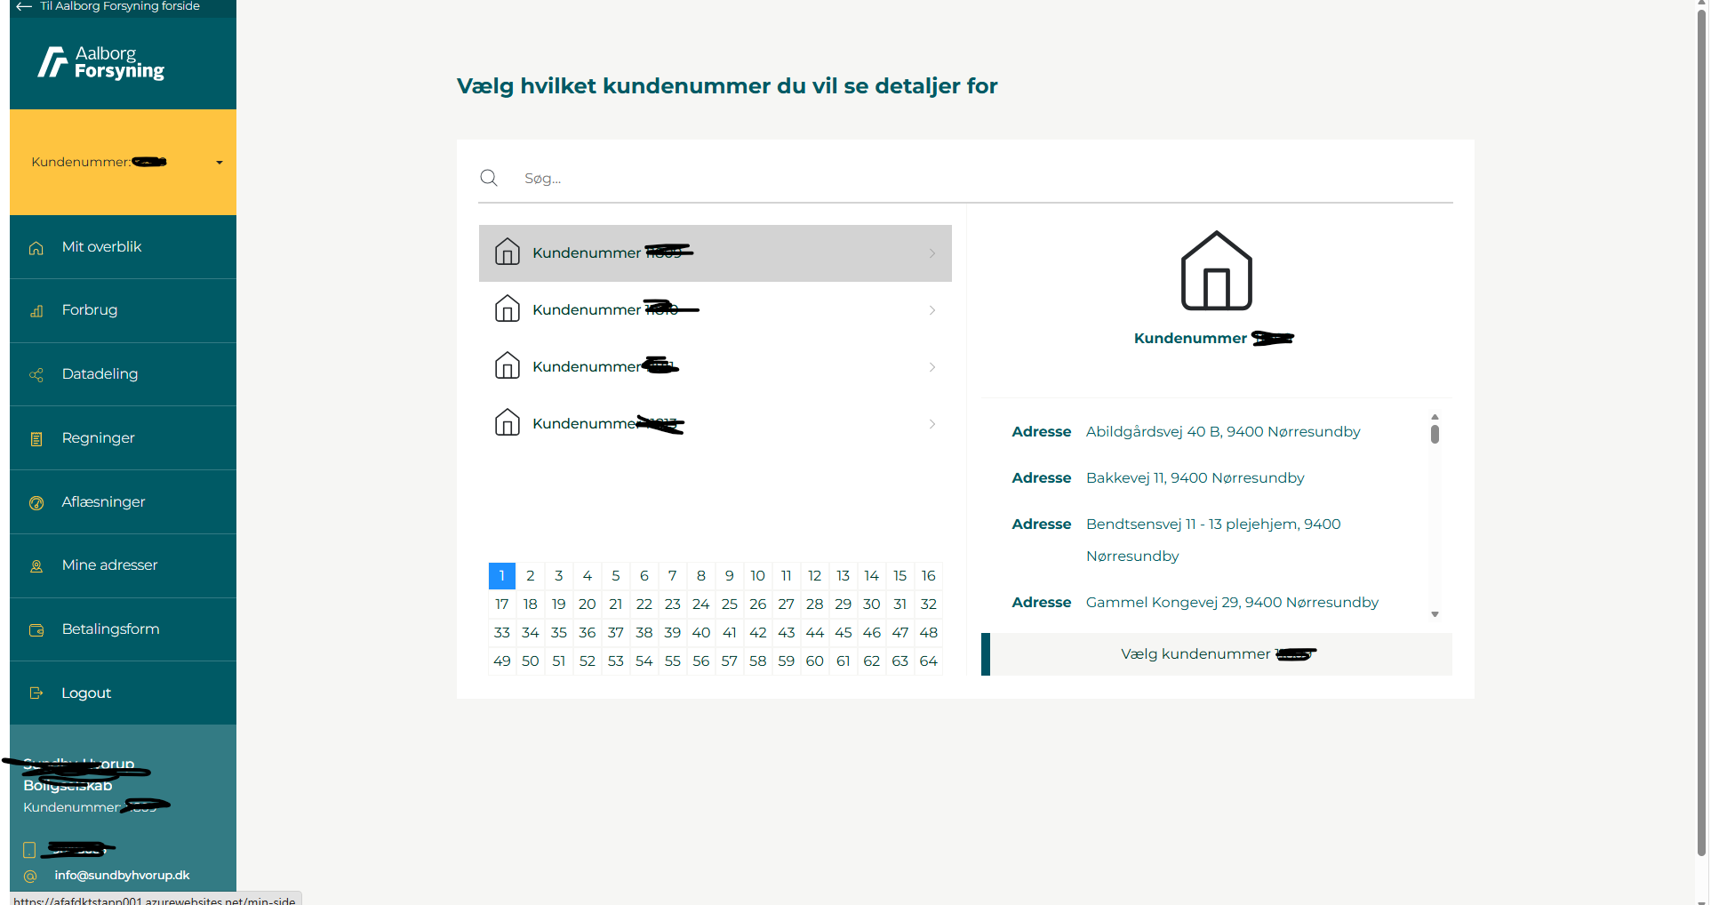
 |  | Testdato
 |  | 10.09.26
US-00x | Brugervenlig oplevelse Som kunde vil jeg have en brugervenlig og sikker oplevelse, når jeg skal se Mit Overblik.

TC-00x | Browserens tilbage-knap - Privatkunde m. samtykke
Aktør | Blackcat
Formål | Verificere korrekt navigation
Forudsætninger
Testdata | Privatkunde med samtykke til CPR
Testtrin
 | 1. Logind
 | 2. Åbn "Mit Overblik"
 | 3. Klik på browserens tilbage-knap
 | 4. Kontroller retur til MitID-login
Forventet resultat
 | Sidevisningen skifter til MitID-login | OK

TC-00x | Browserens tilbage-knap - Privatkunde u. samtykke
Aktør | Flemming
Formål | Verificere korrekt navigation
Forudsætninger
Testdata | Privatkunde uden samtykke til CPR
Testtrin
 | 1. Logind
 | 2. Afvis samtykke til CPR
 | 3. Luk nudging-modul
 | 2. Observer at du står på "Mit Overblik"
 | 3. Klik på browserens tilbage-knap
 | 4. Kontroller retur til samtykkeerklæring
Forventet resultat
 | Sidevisningen skifter til samtykkeerklæringen | OK

TC-00x | Browserens tilbage-knap - Erhverv
Aktør | Tinie
Formål | Verificere korrekt navigation
Forudsætninger
Testtrin
 | 1. Logind
 | 2. Åbn "Mit Overblik"
 | 3. Klik på browserens tilbage-knap
 | 4. Kontroller retur til Vælg kundenummer-modul
Forventet resultat
 | Sidevisningen skifter til Vælg Kundenumme-modul | Fejl (er dog i tvivl om, hvordan det fungerer i produktion)

Responsivitet
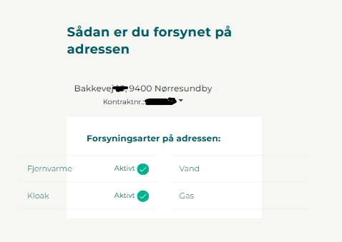
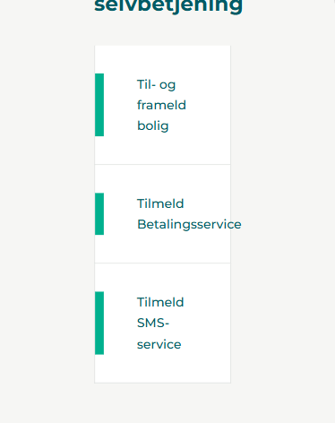
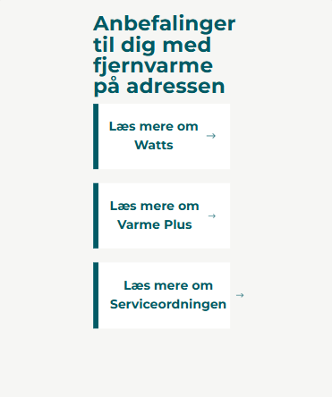
 |  | Testdato
 |  | 10.09.26
US-00x | Brugervenlig oplevelse Som kunde vil jeg have en brugervenlig og sikker oplevelse, når jeg skal se Mit Overblik.

TC-00x | Responsivitet
Aktør | BlackCat
Formål | At sikre et brugervenligt UI
Forudsætning | Brugeren har devisen i testscenariet
Testdata | Diverse devices og diverse browsere
Testtrin
 | Åben siden på mobil/tablet/desktop
Forventet resultat
 | Desktop | OK
 | Tablet | Fejl
 | Mobile | Fejl

